1
序号 | 书名 | 丛书名 | 版次 | CIP4 | 营销分类 | 营销分类号 | 中图分类号 | ISBN | 价格 | 出版地 | 出版社 | 作者 | 译者/编者 | 尺寸 | 开本 | 页数 | 装帧 | 出版日期 | 内容提要 | 首印数量 | 图书卖点 | 封面 | 报订数
1 | 孔子之前：中国经典诞生的研究 |  | 1 | B21 | 文物考古 | 1005 | B21 | 978-7-5475-1592-1/B.100 | 36.00 | 上海 | 中西 | [美]夏含夷 著 | 黄圣松、杨济襄、周博群等译 | 21.0cm | 32开 | 220 | 平装 | 2019-06-01 | 本书是《孔子之前：中国经典诞生的研究》台湾繁体本的大陆简体本，收录八篇专论，通过古文字新证与历代注释细读等多元方式，探讨《周易》、《尚书》、《诗经》、《逸周书》、《竹书纪年》等典籍如何写成、为何要写、在原初语境有何意义，及在往后的历史中如何因晚出的哲学观点而遭到改写或遮蔽。作者以崭新的研究视野和考古学证据，提出新的观点，重新审视古代典籍的创作缘由与流传过程。 | 1810 | 许多新的出土文献已经证明传世文献含有不少问题，值得我们重新考虑。本书里，西方著名汉学家、美国芝加哥大学夏含夷教授分享了他对“孔子之前”时代的一些研究心得，结合出土文献，对经典古籍作出了许多创新解释，促使读者去更进一步理解和反思。 | 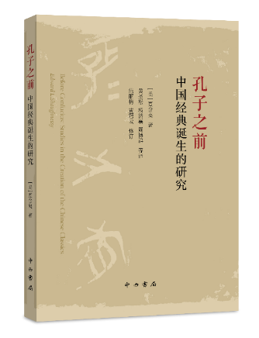
2 | 让金融回归本义 |  | 1 | F830 | 群众文化 | 0906 | F830 | 978-7-5475-1594-5/F.025 | 58.00 | 上海 | 中西 | 毛志辉 著 |  | 21.0cm | 32开 | 332 | 精装 | 2019-07-01 | 本书分四部分。卷一主要是对一些人物的评论，勾勒不同时代、不同领域的人物形象，凸显不同人性。卷二是部分金融图书的品评。卷三围绕经济理论、经济学说史等主题展开。卷四则介绍一批近年来较热门读物。书评不拘泥于对图书内容的介绍，侧重于对内容进行整体性评论，兼及一些严肃的学术商榷和理念探讨。 | 851 | 广告语：一位金融从业者带您鸟瞰五十多部金融著作 作者毛志辉现供职于交通银行，之前曾从事出版行业多年，因而养成阅读金融、经济、企管类书籍并撰写书评的习惯。该文集由一系列书评构成，主要立足于金融市场、经济管理等领域，从兼顾流行与经典的视角来选取经管类读物，通过分析书中内容、阐发自己感想来推介各种理论思想，旨在为提高新时代人民群众的金融知识和阅读修养提供一种新途径、新见解。 | 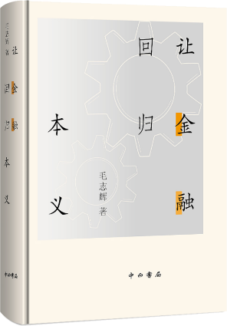
3 | 现代汉语非核心论元实现模式及允准机制研究(清华语言学博士丛书) |  | 1 | H146.3 | 汉语语言学 | 120201 | H146.3 | 978-7-5475-1557-0/H.091 | 42.00 | 上海 | 中西 | 孙天琦 |  | 21.0cm | 32开 | 241 | 平装 | 2019-06-01 | 本研究探讨汉语中各类非核心论元的实现模式及允准机制，旨在从理论上系统探讨汉语非核心成分的句法实现问题。通过对“旁格宾语结构”、“与格增元结构”、“后果宾语结构”几类非核心论元允准结构的分析提炼出三种非核心论元的实现模式。旁格宾语结构”中非核心成分就地取材，直接占据谓词的常规论元位置（如“吃食堂”）；“与格增元结构”中非核心成分则另起炉灶，单独投射出一个位置（“我烧了他三间房”，“老王死了老婆”）；“后果宾语结构”中非核心成分占据隐性补语的论元位置。每一种非核心论元的实现模式都对应着自己独特的允准机制。旁格成分可以直接占据宾语位置是由汉语动词特殊的词汇结构决定的；而引入“受影响者”的“与格增元结 | 996 | 通过跨语言的考察、比较，总结出汉语非核心论元实现为宾语的三种类型：旁格宾语结构、与格增元结构、后果宾语结构，分别可用“空词根”理论、施用理论、隐性述结式理论来分析和解释。 | 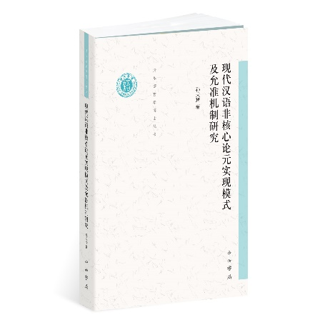
4 | 中世纪早期的语言与权力 |  | 1 | H0-09 | 世界史 | 1002 | H0-09 | 978-7-5475-1595-2/H.094 | 32.00 | 上海 | 中西 | 姚鹏 著 |  | 21.0cm | 32开 | 168 | 平装 | 2019-07-01 | 著名历史学家格里教授对中世纪欧洲各阶级使用的语言的分析，及由此衍生的各阶级争夺权力的研究. | 2940 | “欧洲的符号，就是拉丁文”，看似平常的表述背后，隐藏着欧洲方言与拉丁语争夺宗教与世俗权力长达一千余年的漫长斗争史。以话语为主的基督教礼仪，应当沿袭历史使用拉丁语，还是采用有助于信徒理解和参与的本地语言？罗马教廷与欧洲各国各执一词，这一争议甚至被上升到影响教会统一的教理问题的高度。著名欧洲中世纪史学家、普林斯顿大学教授帕特里克·J.格里就这一问题抽丝剥茧，厘清了关于这一争论的中世纪语言史的脉络，并揭开狂热民族主义者制造的“民族神话”的真相。 | 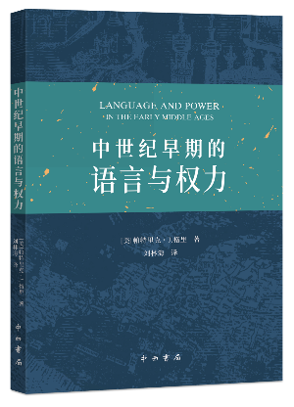
5 | 俯仰悲歌：黄仲则与乾隆诗坛 |  | 1 | I207.227.49 | 中国文学/清诗研究 | 6002 | I207.227.49 | 978-7-5475-1584-6/I.187 | 78.00 | 上海 | 中西 | 赵鸿飞 著 |  | 23.9cm | 16开 | 416 | 平装 | 2019-08-01 | 清中期乾隆语境中，思想学术界出现了“尊情黜理”的倾向，文学自身内部也萌生了新的机运：审美趋向由雅入俗，创作主体与接受主体由知识精英向市井平民转化，更加注重于对人性的表达。这些日渐成为文学自觉追求的终极价值指向。黄仲则是清代中叶乾隆诗坛上声名卓著的大诗人之一，有清代李白之誉。上述文学近世性诸种因素的出现，都对黄仲则诗歌的主题选择与诗性表达方式的偏好产生了多重影响。他诗歌中对爱情的咏叹、对自身遭际的愤懑、对自然山水的歌赞，既是个体与环境的激烈冲突，也是人情、人性的自然流露。因此，本著试图以“人性”为视角，对黄仲则诗歌所蕴含的情感向度进行全面开掘和分析。 | 921 | 广告语：黄仲则号为乾隆诗坛“六十年来第一人”，有清代李白之誉。本著试图以人性为视角，对其诗歌所蕴含的情感向度进行全面开掘和分析。 | 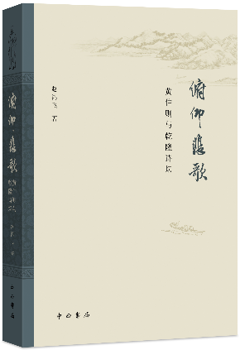
6 | 仁者寿：文化名人的学术人生 |  | 1 | K825.7 | 中国人物传记 | 100401 | K825.7 | 978-7-5475-1537-2/K.302 | 88.00 | 上海 | 中西 | 上海市文史研究馆 编 沈祖炜 主编 |  | 23.5cm | 16开 | 398 | 平装 | 2019-07-01 | 上海市文史研究馆继《仁者寿：文化名人的长寿人生》《仁者寿：文化名人的艺术人生》之后，推出“世纪人生系列丛书”之三的《仁者寿：文化名人的学术人生》一书。该书图文并茂，收录文化名人传记31篇，约30万字，配有传主的生活照、工作照或具有史料价值、饱含岁月沧桑的老照片等约300幅。本书所收的学术名人的人生经历和突出成就，在历史长河中熠熠闪光，如中国近代出版史研究者张人凤，中国戏剧学研究者叶长海，教育家、哲学家蒋维乔，历史学家熊月之等。 | 424 | ★ 讲述学术名人的人生经历和突出成就 ★ 生动描绘传主的学术亮点和高度 ★ 激发催人前行的正能量 | 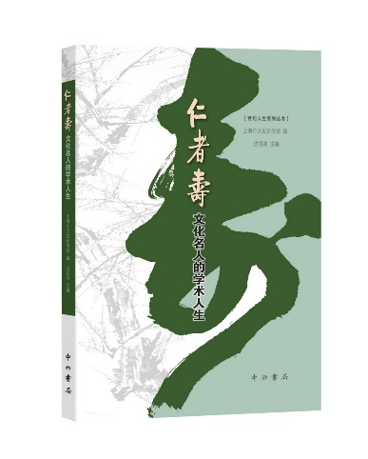
7 | 开拓与创新：宋史学术前沿论坛文集 |  | 1 | K244.07-53 | 中国史 | 1003 | K244.07-53 | 978-7-5475-1600-3/K.303 | 98.00 | 上海 | 中西 | 包伟民, 戴建国主编 |  | 23.9cm | 16开 | 436 | 平装 | 2019-06-01 | 本书是2017年10月，由宋史研究会主办、上海师范大学人文与传播学院古籍所承办的“新视角?新方法?新观点——宋史学术前沿论坛”论文集，收入宋史研究论文30余篇，内容涉及文献、政治、法律、经济、文化、社会史等诸多领域。 | 873 | ★汇集多位宋史学者的最新研究成果 ★指引“大宋史”研究的新方向 ★对宋史研究老问题与新方法的回顾与反思 | 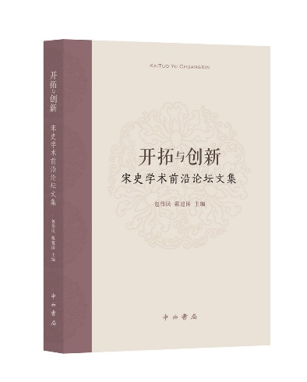
8 | 精彩绝伦桥牌牌局赏析(全2卷) |  | 1 | G892.1 | 棋牌 | 190601 | G892.1 | 978-7-5326-5331-7/G.999 | 228.00 | 上海 | 辞书 | 瞿克师 |  | 26.0cm | 16开 | 944 | 平装 | 2019-07-01 | 《精彩绝伦桥牌牌局欣赏》系统地由浅入深地全面讲述了桥牌的各种战术，可说是从A到Z，其内容可能比所有已出版的桥牌书都更丰富且更深入。书中所有牌例都是真人实例，而每个牌例又往往是同类型中最精彩的一个， 这些牌例绝大多数取自世界桥牌锦标赛和一些重大比赛中，从上个世纪三十年代的现代桥牌鼻祖克勃森，直到2017年的世界桥牌锦标赛。本书采用启发式手法教读者打桥牌，即先给出单明手的牌，帮助读者分析牌情并给予一定的提示。 | 1890 | 广告语：《精彩绝伦桥牌牌局赏析》（全2卷）囊括世界桥牌名家精彩牌例中的取胜战术、实战技巧，桥牌高手瞿克师逐一点评避免或减少走弯路，不啻为桥牌MBA教材。 你想提高自己的打牌技艺吗？如果你是这样想的，那么请阅读这本《精彩绝伦桥牌牌局赏析》，因为这套书是专为像你这样的桥牌爱好者而写的。如果你想成为一名优秀的桥牌选手，那么也请你阅读这套书，因为书中阐述的种种技艺中，多少还有一些是你尚未掌握的，这可以说是一部从A到Z面面俱到的阐述打牌技巧的桥牌书。如果你以前阅读过桥牌书但感觉那些桥牌书对你的帮助并不大，那么也请你阅读这套桥牌书，或许你在阅读之后会大有收获——《精彩绝伦桥牌牌局赏析》是桥牌届元老瞿强立先生之子，现旅居加拿大的著名桥牌作家瞿克师先生的最新桥牌力作，值得一读。 | 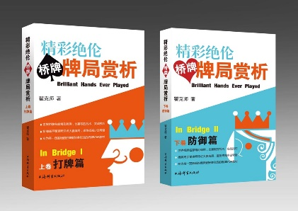
9 | 明清传奇鉴赏辞典(新一版) |  | 1 | I207.37-61 | 古代戏曲 | 160204 | I207.37-61 | 978-7-5326-5324-9/I.436 | 168.00 | 上海 | 辞书 | 蒋星煜、赵山林、齐森华、上海辞书出版社文学鉴赏辞典编纂中心 |  | 21.0cm | 大32开 | 1976 | 精装 | 2019-06-01 | 中国文鉴赏辞典新一版系列之一。中国文学史上的传奇主要指两种文学样式，一是唐宋的文言小说；一是明清戏曲剧作，一般与元杂剧并称双璧。《辞典》收录明清传奇戏剧168种281出。附有古典戏曲专家学者的鉴赏评论，帮助文学爱好者一窥古典戏曲佳作的堂奥。展现中国古代传奇剧作的独特魅力，传承和发扬其文化价值、审美价值。 | 4943 | 广告语： 传奇昆曲声情并茂，书苑兰香幽远沁人 【编辑推荐】：中国古典戏曲在其漫长的发展过程中，曾先后出现了宋元南戏、元代杂剧、明清传奇、清代地方戏及近现代戏曲等基本形式。其中承上启下，对后世戏曲影响最大的是明清传奇。十多年前，蒋星煜、齐森华、赵山林三位先生，披沙拣金，去芜存菁，精选明清传奇剧本168种281出（折），并特邀各路名家导读鉴赏，编成《明清传奇鉴赏辞》付梓出版，为普及介绍明清两代传奇的作家作品，打开大门，谱写新篇。如今物换星移，歌舞升平之际，传统文化迎来又一个发展的春天。本书的再槧新版，也是顺理成章，但温故而知新，却能让让新一代的读者与戏曲粉丝，在当今文化发展的大背景下，重新领略明清传奇的恒久魅力。 | 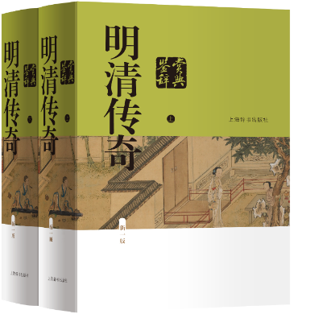
10 | 那些年，那些事 |  | 1 | I267 | 现当代散文 | 160302 | I267 | 978-7-5326-5373-7/I.439 | 60.00 | 上海 | 辞书 | 张学兵 |  | 20.3cm | 32开 | 294 | 精装 | 2019-08-01 | 《那些年，那些事》为作者张学兵记述早年在黄浦区福州路、西藏中路一带生活之故事，以及早年在上海市团市委工作的经历的散文集。对于20世纪六七十年代上海里弄生活、民俗风情等细节，有着细腻而深刻的描绘。部分篇章曾发表于《新民晚报》等媒体。作为一部带有回忆性质的散文作品，《那些年，那些事》内容丰富，文笔流丽，以情动人，不仅能够唤起经历过那段岁月的上海人的记忆，也能够为方兴未艾的“上海学”研究提供珍贵的一手材料。 | 209 | 广告语：一幅笔触细腻的六七十年代上海画卷 ·一部满载童年欢乐和少年心事的回忆录 ·一幅生动活泼的六七十年代老上海画卷 ·一张刻录着石库门生活竹枝词的“老唱片” ·一首赞颂亲情、友情、师生情、同事情的歌谣 | 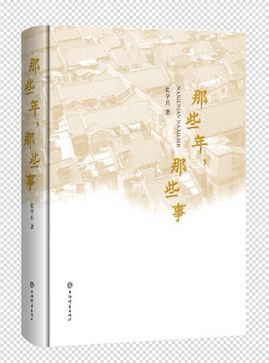
11 | 中英对照梁思成林徽因影像与手稿珍集 |  | 1 | K826.16-53 | 人物传记 中国人物传记 | 100401 | K826.16-53 | 978-7-5326-5363-8/K.1123 | 98.00 | 上海 | 辞书 | 胡木清,上海艺术品博物馆 |  | 26.0cm | 16开 | 276 | 精装 | 2019-06-01 | 2019年是林徽因诞辰115周年，《梁思成 林徽因影像与手稿珍集（中英对照）》在中文版的基础上重新修订出版中英文对照版，新增几十幅意义价值比较重大的图片，以此纪念梁思成、林徽因夫妇。书中收入梁思成、林徽因的珍贵影像400幅，两人的手稿21幅，还有林徽因的绘画作品。这些珍贵的影像再现了梁、林二人亮丽的形象、生活的细节，更是还原了他们穿梭于兵匪战乱的荒野，实地测绘几千幢建筑物的身影，展现了那一代精英人士的爱国责任感和令人敬仰的品格风范。书中所有影像资料由家属和馆藏机构提供，原汁原味地还原了梁思成、林徽因精彩、跌宕的一生，比文字资料更真实，更具可观性。 | 2600 | 《梁思成 林徽因影像与手稿珍集》2014年10月首次出版 ，出版后引起极大反响。 2019年是林徽因诞辰115周年，特推出中英文对照版以示纪念，让更多的读者包括国际读者全面认识、了解研究梁思成、林徽因的生平和业绩。此书是梁思成、林徽因影像首次集成，有很多未披露的珍贵照片，装帧设计上从平装改为精装，印刷由单色改为双色，整体版面设计更为精致，更适合读者阅读、珍藏。 | 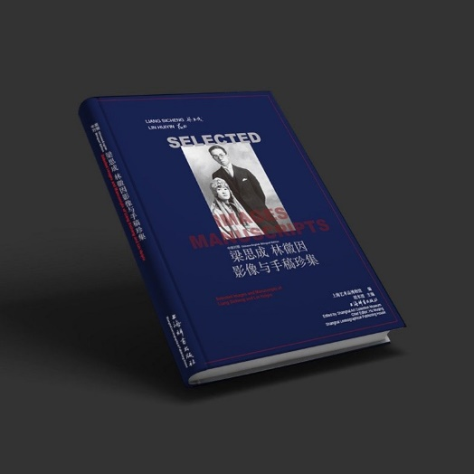
12 | 伊朗零距离(新一版) |  | 1 | K937.3 | 外国旅游 | 190802 | K937.3 | 978-7-5326-5374-4/K.1126 | 45.00 | 上海 | 辞书 | 刘振堂著 |  | 21.0cm | 32开 | 338 | 平装 | 2019-07-01 | 《伊朗零距离》是我国前驻伊朗大使刘振堂的作品。《伊朗零距离》侧重从文化、资源和地缘三个方面介绍伊朗，阐述伊朗对中国、对地区乃至世界的影响。作者力求将自己亲睹、亲历的感受和真实、客观的伊朗凝于笔端，便于国人全面地认知伊朗。 | 2940 | 广告语：免签时代，我国前驻伊朗大使告诉你一个真实的伊朗 ·驻节伊朗五年的刘振堂大使力作《伊朗零距离》2019年全新修订版 ·落地签时代，一本书开启认识真正伊朗的大门 ·溯源波斯帝国、萨珊王朝的光辉岁月，揭开今日伊朗社会、宗教、文化和对外关系的面纱 ·“零距离”接触伊朗政坛高层人物、宗教圣城和百花齐放的民俗风情 | 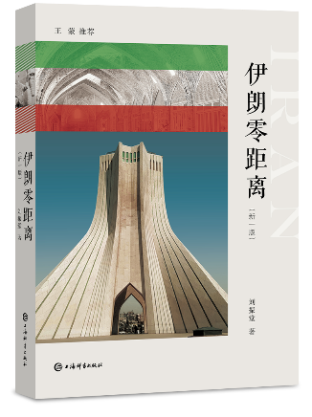
13 | 王云五评传--多重历史镜像中的文化人 |  | 1 | K825.42 | 人物传记 | 1004 | K825.42 | 978-7-5326-5393-5/K.1128 | 48.00 | 上海 | 辞书 | 周荐 |  | 19.2cm | 32开 | 396 | 精装 | 2019-08-01 | 王云五是一位商业巨子、文化长才，1888年生于上海，1979年在台湾去世。他曾发明四角号码检字法，编纂或主编《王云五大辞典》等重要的语文工具书，学术影响广泛。他担任商务印书馆总经理、董事长等要职30年，对出版业的发展和在国内外的影响贡献甚巨。对王云五的生平进行总结和研究，尤其是对其学术思想进行探讨，很有必要。本书拟以其学术活动为主线，对王云五一生的文化活动进行研究和总结。本书是澳门理工学院澳门语言文化研究中心的项目。 | 500 | 出身平凡，自强不息，终成一代奇人。他是《万有文库》的主编者；四角号码检字法的发明人；现代科学管理之先驱；云五图书馆之缔造人；商务印书馆的伟大斗士与化身。王云五三个字已成为一空无依傍的人，凭一己之努力攀登社会巅峰的象征。 本书写作资料，除了来源于大量文献档案材料之外，主要来自于作者亲身走访所得。一是走访广东省中山市王云五故居，亲睹王云五生活的地理环境，感受当地的生活氛围，获得了大量第一手图片资料；二是采访在海内外居住生活的王云五先生的后人，采访台湾商务印书馆的前辈，采集王云五先生在各方面的事迹、成就和评价等信息。这些第一手资料，对于构建丰富、立体的人物形象非常有帮助。 本书作者在语言学、辞书学研究方面素有成就，对于王云五辞书编纂、四角号码检字法等理解与评述方面，有他人难以企及的优势。王云五先生的文化成就，最重要的一个块面，便是《王云五大辞典》等系列辞书的编纂和“四角号码检字法”的发明。王先生自1963年辞去一切公职之后，更任台湾商务印书馆董事长，主持出版了《云五社会科学大辞典》《中山自然科学大辞典》等重要辞书，在汉语世界产生了较大影响。本书作者长期致力于词汇学与辞书学研究，故能以专业的眼光，从学术角度对其辞书编纂事业、“四角号码检字法”等进行评判和剖析。相比于其他各家对王云五的研究，这本着重于王云五文化事业的传记无疑有其鲜明的特点。 | 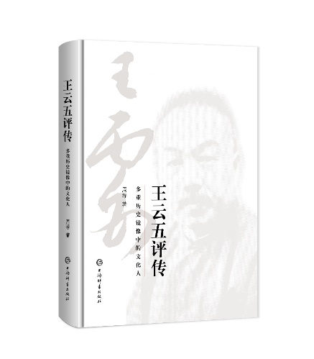
14 | 民俗掌故日历2.0版(2020) |  | 1 | P.195.2 | 风俗习惯 | 1006 | P.195.2 | 978-7-5326-5385-0/P.23 | 88.00 | 上海 | 辞书 | 杨荫深,潘方尔,仲富兰,康桥 |  | 17.5cm | 48开 | 768 | 精装 | 2019-09-01 | 古人之雅致生动、闲情逸趣、奇思妙想、原始本真无不穿越古今，跃然纸上。《事物掌故丛谈》是一部真正意义上的集民俗文化、日常生活、市井百态为一体的百科全书，探究了日常生活中五百多种事物的最初来源及其历史演变，囊括古今中外众多的典故常识，基本涵盖了人们日常生活的方方面面。以中国民俗和文学史专家杨荫深先生代表作《事物掌故丛谈》为蓝本，并吸取相关民俗文化的优秀资源，选取民俗掌故由来的词条366个，在2019版的基础上进一步重新梳理，选取掌故精华并配图，并增加其附加值。 | 10000 | 广告语：《民俗掌故日历》是一本案头必备之妙书。有图、有文，有情、有趣；文字雅趣深可长，书画传神入三分。如果您有缘收藏一部，想必会有意想不到的收获，或者更会给你带来无穷的乐趣。 你知道元旦在古时候是哪一天吗？你知道二十四节气分别应该吃些什么吗？上古的“窗”指的是什么呢？“狗不理包子”这一名称又是怎么来的？翻阅《民俗掌故日历》吧，想必你收获的不仅有知识，还有无穷的乐趣。 《民俗掌故日历》的文字雅趣深可长，书画传神入三分，将现代人与古人的生活巧妙地联系起来，表达了中华民族对于传统信仰、人生价值等诸多方面的思考。每天一个通俗易懂的民俗掌故搭配形象有趣的漫画，让读者能更直观地感受中华民俗文化的魅力，可赏可藏，老少皆宜，具有极高的传播价值，是馈赠亲友，定制新年伴手礼的绝佳选择。 | 